商品一覧画面詳細設計仕様書
商品一覧画面詳細設計書
サブシステムID | CYBG | サブシステム名 | ショッピングシステム | 作成日 | 2024-12-10 | 作成者 | 刘林溪
機能ID | UI-CYBG1001W | 機能名 |  | 更新日 |  | 更新者
画面レイアウト
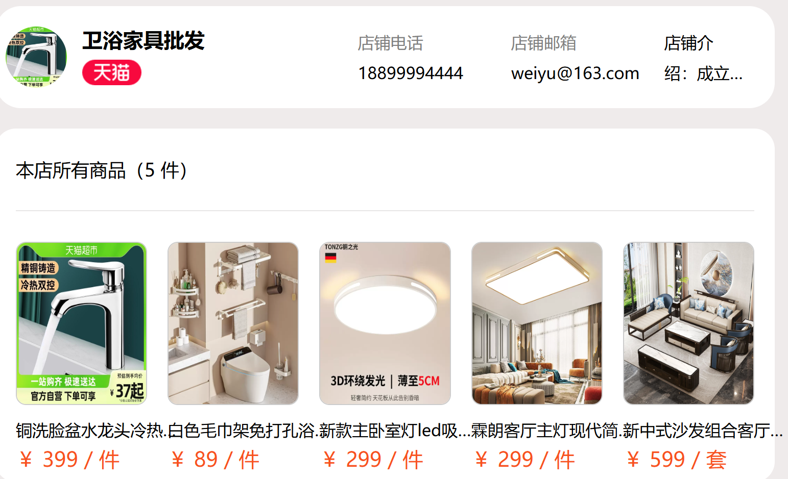

処理詳細
入力チェック処理
ユーザー登録処理
ユーザーとしてショッピングフロートを一覧する
ユーザーは好きな商品を操作できる

イベント概要
No | 詳細 | イベント名 | イベント分類 | 処理説明
1 | ◯ | ログインボタン押下 | ボタン押下
2 | ○ | 商品検索ボタン押下 | ボタン押下

４
画面遷移
イベントNo | 遷移先機能ID | 遷移先機能名 | 動作モード | 入力パラメータ |  |  | 遷移起動分類
1 | LA0001 | 商品検索一覧 | ログイン | ユーザーID |  |  | 画面遷移
2 | LA0002 | 商品情報一覧 | 商品管理
3 | LA0003 | ユーザー新規登録 | 新規登録

イベント詳細
イベントNo | 1 | イベント名 | 商品検索
1商品検索一覧情報取得
【SQL】
select * from business where username = #{username}

イベントNo | 2 | イベント名 | ログインボタン押下
1.ユーザーログイン
【SQL】
select * from user where username = #{username}

画面項目定義
No | 項目名 | 項目分類 | 必須 | 必須条件 | 初期値 | ソート可否 | 取得要素
1 | ユーザーID | ラベル
2 | パスワード | ラベル
3 | ユーザーID | テキスト入力 | ○ |  |  |  | 番組タイプ
4 | パスワード | テキスト入力 | ○ |  |  |  | 出演者数
5 | ログイン | ボタン |  |  |  |  | 番組名

商品詳細画面詳細設計書
商品詳細画面設計仕様書
サブシステムID | CYBG | サブシステム名 | ショッピングシステム | 作成日 | 2024-12-10 | 作成者 | 余淼
機能ID | LA0002 | 機能名 |  | 更新日 |  | 更新者
画面レイアウト
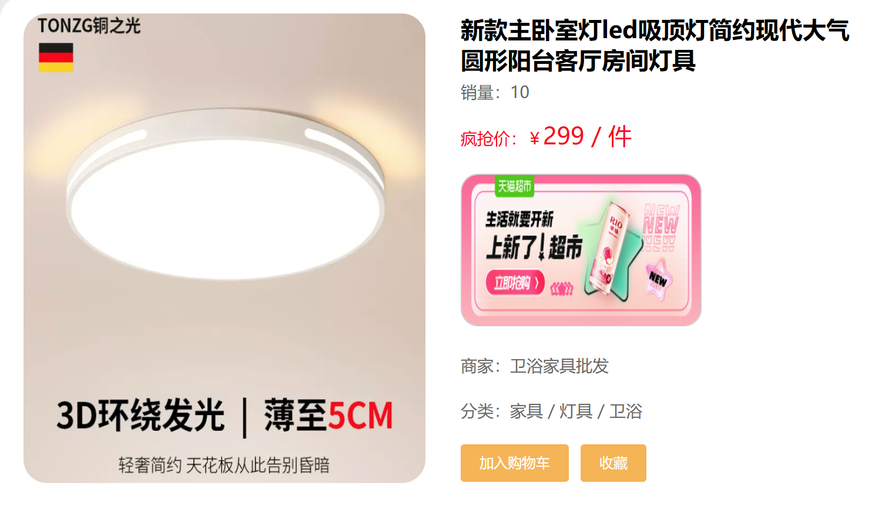

処理詳細
検索条件による商品を検索する
商品詳細を一覧する

イベント概要
No | 詳細 | イベント名 | イベント分類 | 処理説明
1 | - | 初期表示 | 初期表示 | 各項目に初期値を生成する。
2 | ◯ | 検索ボタン押下 | ボタン押下 | 検索条件に合致する社員情報を一覧表示する。
3 | ◯ | 新規登録ボタン押下 | ボタン押下 | 社員情報を登録する
4 | ◯ | 追加ボタン押下 | ボタン押下 | 検索条件をクリアする

画面遷移
イベントNo | 1 | イベント名 | 商品写真をクリニック
select goods.*, type.name as typeName, business.name as businessName from goods left join type on goods.type_id = type.id left join business on goods.business_id = business.id where user_name=#{user_name}

イベントNo | 2 | イベント名 | 検索ボタン押下
2.検索条件に合致する商品情報を一覧表示する。
【SQL】
select goods.*, type.name as typeName, business.name as businessName from goods left join type on goods.type_id = type.id left join business on goods.business_id = business.id <where> <if test="id != null"> and id= #{id}</if> <if test="name != null"> and goods.name like concat('%', #{name}, '%')</if> <if test="description != null"> and description= #{description}</if> <if test="img != null"> and img= #{img}</if> <if test="price != null"> and price= #{price}</if> <if test="unit != null"> and unit= #{unit}</if> <if test="count != null"> and count= #{count}</if> <if test="typeId != null"> and type_id= #{typeId}</if> <if test="businessId != null"> and business_id= #{businessId}</if> </where>

画面項目定義
7 | 商品検索 | テキスト出力
8 | 商品分類 | ボタン
9 | ユーザー情報 | ボタン
10 | 商品番号 | テキスト出力
11 | 商品名 | テキスト出力
12 | 商品紹介 | ラベル
13 | 値段 | ラベル
14 | 単位 | ラベル
15 | 販売量 | ラベル
16 | 分類番号 | テキスト出力
17 | ストア番号 | テキスト出力

ショッピングカート画面詳細設計仕様書
ショッピングカート画面詳細設計仕様書
サブシステムID | CYBG | サブシステム名 | ショッピングシステム | 作成日 | 2024-12-10 | 作成者 | 刘林溪
機能ID | UI-CYBG1001W | 機能名 |  | 更新日 |  | 更新者
画面レイアウト
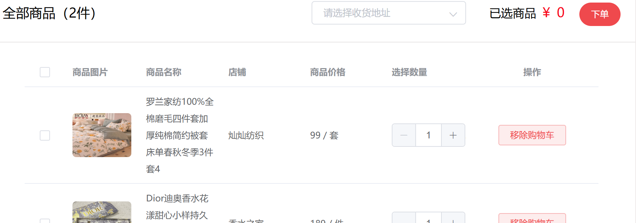

処理詳細

イベント概要
No | 詳細 | イベント名 | イベント分類 | 処理説明
1 | - | 初期表示 | 初期表示 | 各項目に初期値を生成する。
2 | ◯ | 検索ボタン押下 | ボタン押下 | 検索条件に合致する番組を一覧表示する。
3 | ◯ | デリートボタン押下 | ボタン押下 | 選ばれた番組を削除する
4 | ◯ | 追加ボタン押下 | ボタン押下 | 番組を新規登録する

画面遷移
イベントNo | 遷移先機能ID | 遷移先機能名 | 動作モード | 入力パラメータ |  |  | 遷移起動分類
4 | UI-CYBG1002W | 番組追加 | 追加 | 番組タイプ、番組名、出演者名、見どころ |  |  | 画面遷移

イベント詳細
イベントNo | 2 | イベント名 | 検索ボタン押下
2.番組一覧情報取得
画面から入力した検索条件をキーに、番組一覧を取得する。
【SQL】
select p.id as id, t.name as typeName, a.name as actorName, p.name as `name`, p.view as `view`, count(l.id) as num from program p left join type t on p.type_id=t.id left join program_actor_list l on p.id=l.program_id left join actor a on a.id=l.actor_id where t.id=#{typeId} or p.name=#{name} or (select count(id) from program_actor_list where program_id=p.id)=#{num} order by P.id

イベントNo | 3 | イベント名 | デリートボタン押下
3.番組を削除する
【SQL】
delete from program_actor_list where program_id = #{id}; delete from program where id = #{id}

イベントNo | 4 | イベント名 | 追加ボタン押下
4.番組を新規登録する
【SQL】
insert into type(name)values (#{type}); insert into program(type_id, name, view) values (#{typeId}, #{name}, #{point}); insert into actor(name)values (#{name}); insert into program_actor_list(program_id, actor_id)values (#{programId}, #{actorId})

画面項目定義
No | 項目名 | 項目分類 | 必須 | 必須条件 | 初期値 | ソート可否 | 取得要素
1 | 検索条件 | テキスト入力
2 | オーダー | ボタン
3 | ユーザ番号 | テキスト入力 |  |  |  |  | 番組タイプ
4 | ユーザ番号 | テキスト入力 |  |  |  |  | 出演者数
5 | 商品番号 | テキスト入力 |  |  |  |  | 番組名
6 | ストア番号 | テキスト入力
7 | 数量 | テキスト入力
8 | 商品名 | テキスト入力 |  |  |  |  | 番組タイプ

